亿纬锂能POC（简化）
任务 | 输入 | 输出 | Agent步骤名称 | 备注
 | 需求描述/表格/文档/图片 | 1、报价测算基本信息 2、目的地信息 3、产品信息列表 4、产品技术参数 5、付款里程碑信息 6、物流信息
1、完善和确认测算基本信息 2、维护目的地信息 3、添加产品信息列表 4、分解付款里程碑信息 5、填写物流信息 6、确认并提交测算单 | 需求解析的结构化信息初稿： 1、报价测算基本信息 2、目的地信息 3、产品信息列表 4、产品技术参数 5、付款里程碑信息 6、物流信息 7、配置规则 | 确认完善后需求结构化信息： 1、报价测算基本信息 2、目的地信息 3、产品信息列表 4、产品技术参数 5、付款里程碑信息 6、物流信息 | 确认需求配置 |  | 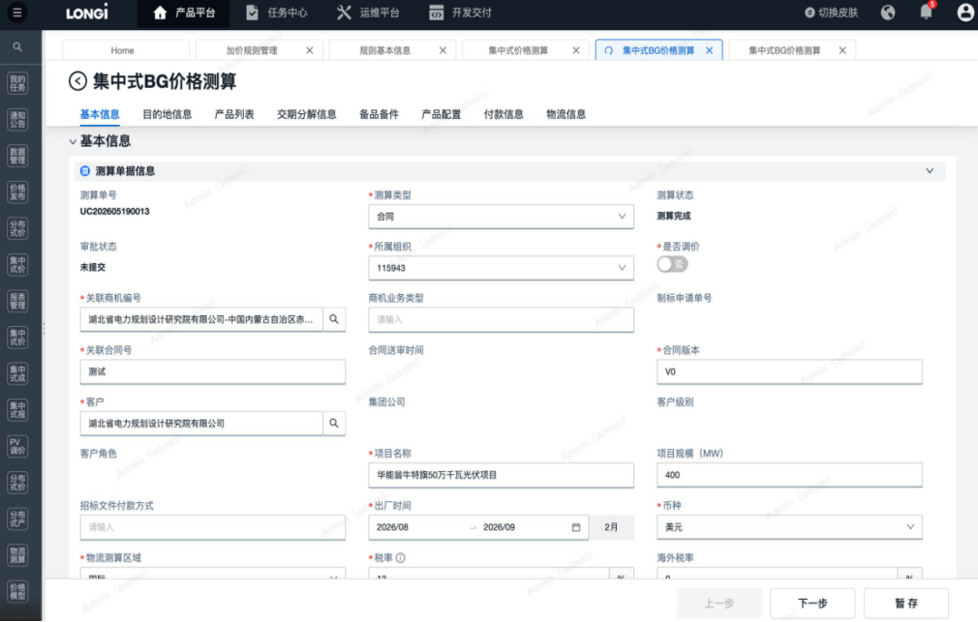 | 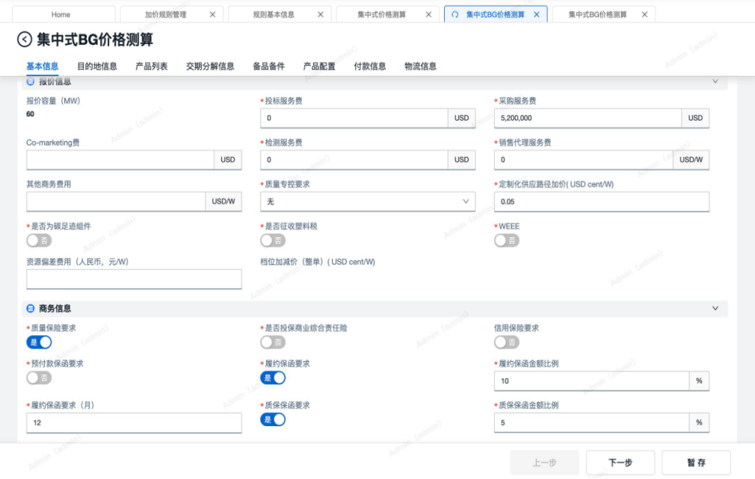 | 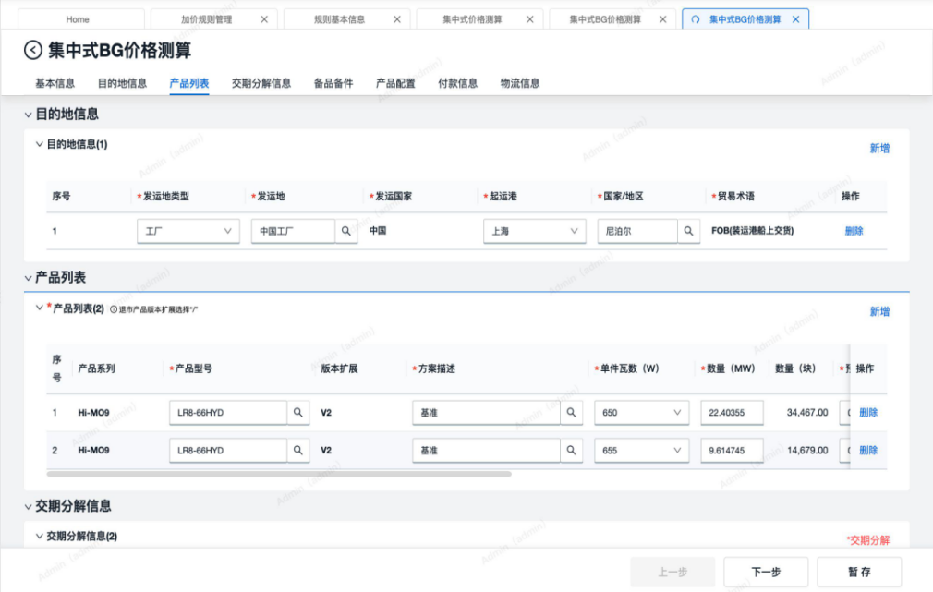 | 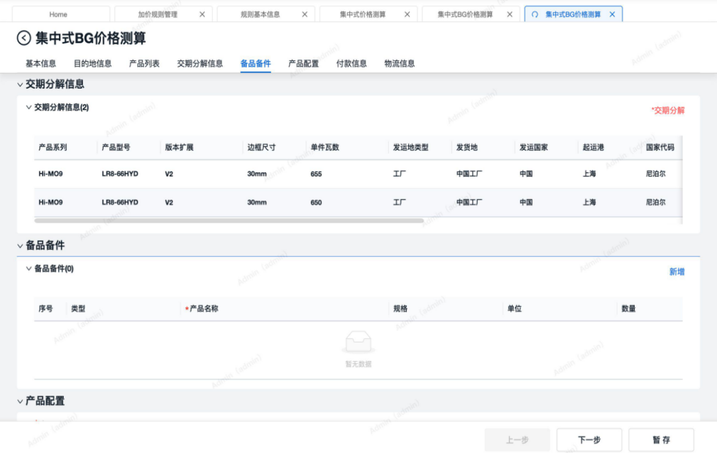 | 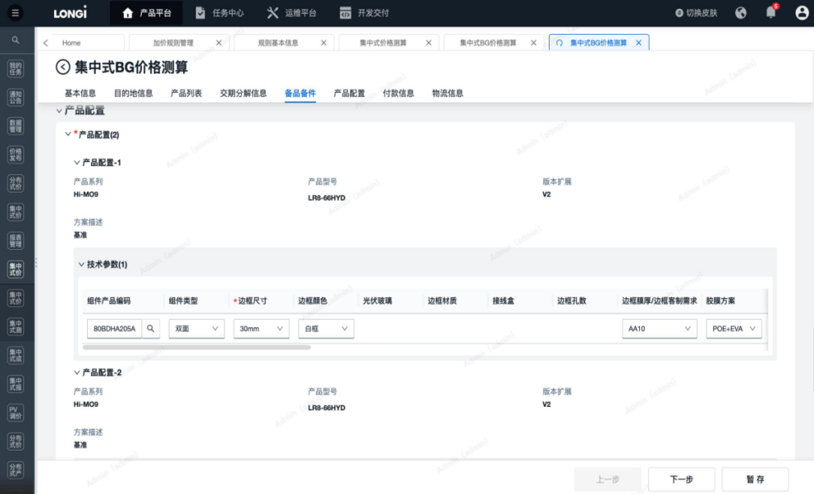 | 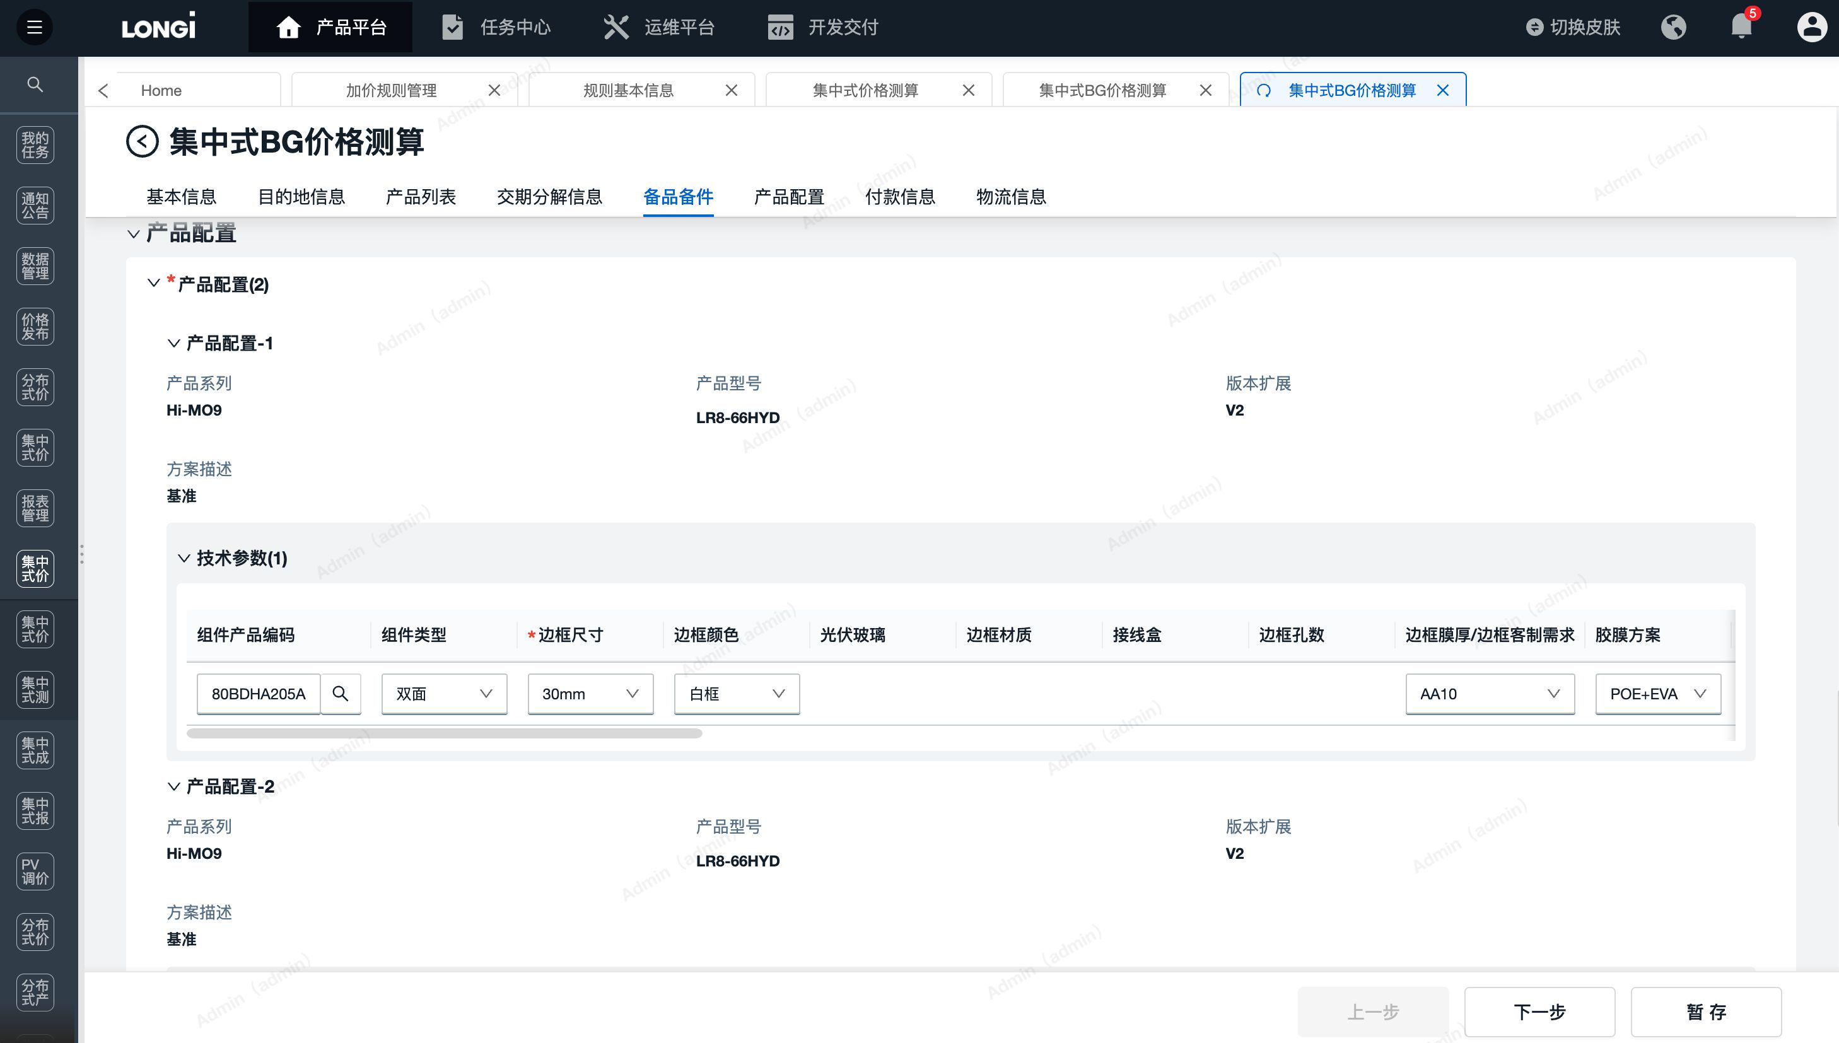 | 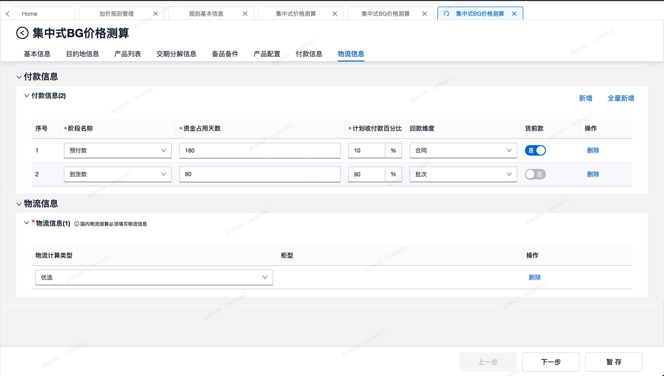
1、根据技术参数特征，匹配超级BOM得出实例BOM清单；（生成实例BOM详细逻辑 https://365.kdocs.cn/l/cpb7lAEBDI8e） 2、从物料成本表中匹配料工费 3、复核并确认产品配置清单及料工费、产品基础成本 4、提交报价测算 | 1、产品信息列表 2、产品技术参数 3、物料成本表中料工费基础数据 | 1、产品信息列表 2、产品配置BOM清单 3、料工费 | 定价-基础成本 | 1、产品1 基础成本（5.6） +展开配置BOM清单、料工费 2、产品2 基础成本（5.8） +展开配置BOM清单、料工费
1、根据产品信息、产品技术参数匹配定价规则，计算利润加成金额； 2、复核并确认产品定价过程及利润加成金额； 3、提交报价测算； | 1、产品信息列表 2、产品技术参数 3、定价规则 | 1、产品信息列表 2、定价过程（技术溢价、市场调节）、结果 | 定价-利润加成 | 1、产品1 利润加成（+1.3） 技术溢价：+1.5元 市场调节：-0.2元 2、产品2 利润加成（1.6） 技术溢价：+1.8元 市场调节：-0.2元
1、匹配报价规则，计算其他加价金额 2、复核产品加价项明细及加价金额 3、提交报价测算 | 1、报价测算基本信息 2、目的地信息 3、产品信息列表 4、产品技术参数 5、付款里程碑信息 6、物流信息 | 1、加价明细（整单、产品维度） 2、加价汇总（整单、产品维度） | 报价-其他加价项 | 1、产品1 其他加价（+0.8） 2、产品2 其他加价（+0.6） | 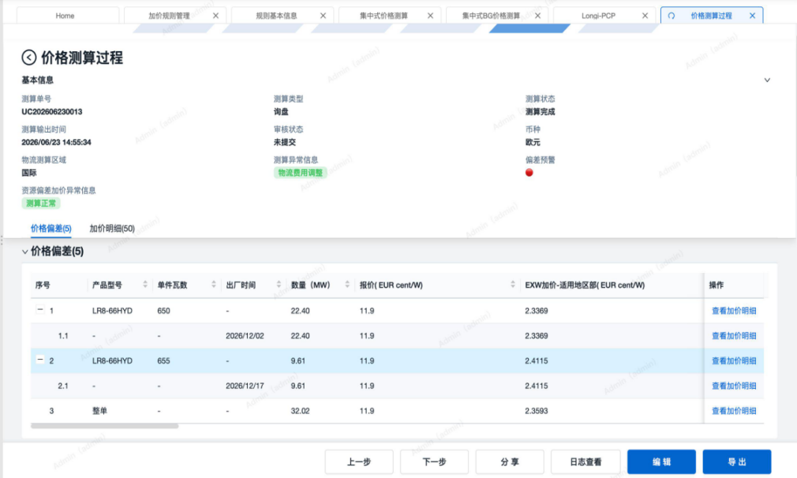 | 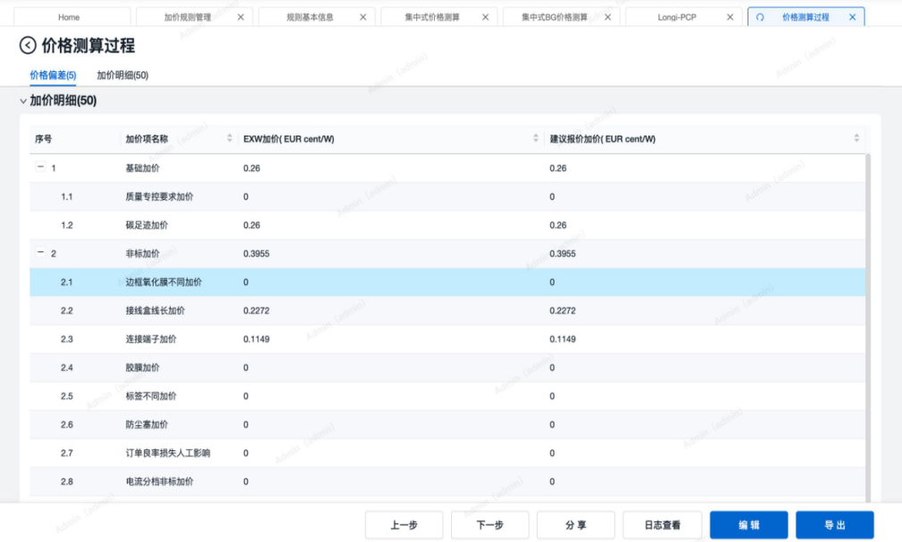
1、复核价格测算单输入信息 2、复核价格测算过程数据 3、复核价格测算结果数据 4、提交报价测算 | 1、报价测算基本信息 2、目的地信息 3、产品信息列表 4、产品技术参数 5、付款里程碑信息 6、物流信息 | 1、价格偏差（整单、产品维度） 2、加价汇总（整单、产品维度） | 报价测算复核 | 1、产品1 基础成本（5.6）、利润加成（+1.3）、其他报价（+0.8）、预计报价（7.7） 2、产品2 基础成本（5.8）、利润加成（+1.6）、其他报价（+0.6）、预计报价（8.0） | 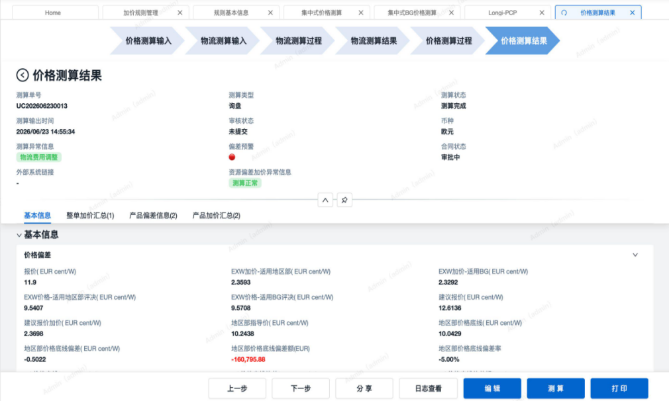 | 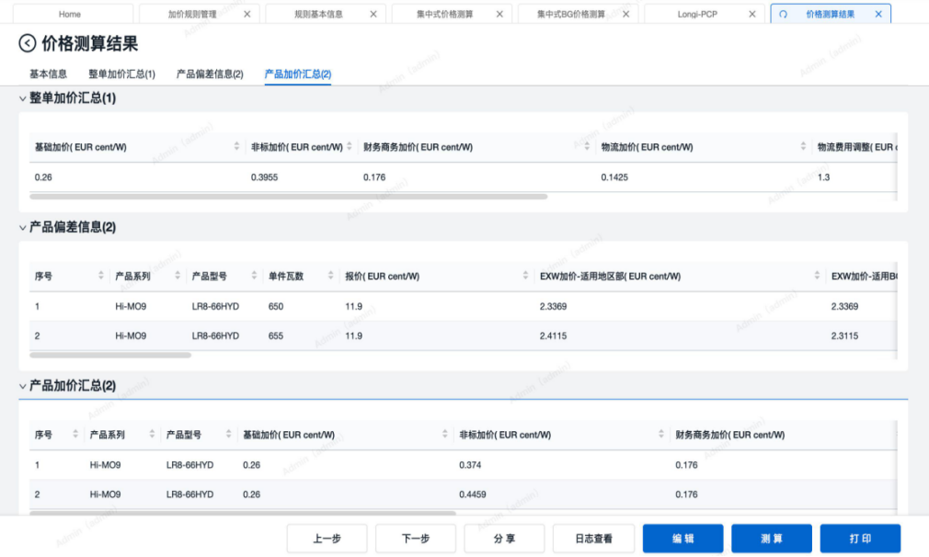
1、填写报价类型、报价单模板、报价形式 3、填写报价单基本信息 4、填写报价明细，预计报价（等于基础成本+利润加成+其他加价）、折扣、报价（等于预计报价*折扣） 5、生成并导入报价单附件 6、提交BPM审批 | 报价基本信息 产品信息 目的地信息 产品技术参数 付款信息 | 1、价格偏差（整单、产品维度） 2、加价汇总（整单、产品维度） | 报价方案 | 1、产品1 预计报价（7.7）、折扣（0.9）、报价（6.93） 2、产品2 预计报价（8.0）、折扣（0.9）、报价（7.2） | 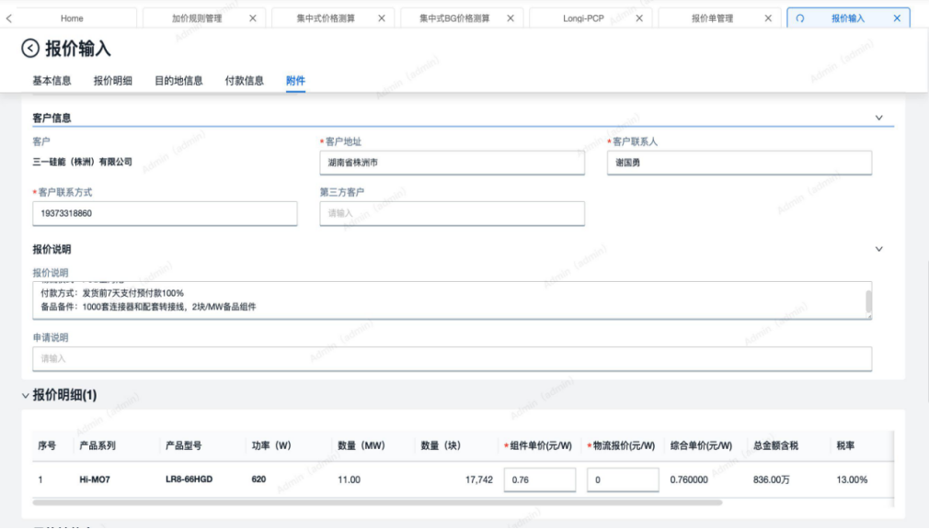
1、审批报价单 2、回传报价单审批结果 3、报价单用印 | 报价基本信息 产品信息 价格偏差（整单、产品、批次分组维度） 加价汇总（整单、产品维度） 附件文档 | 经审批确认的报价单 已盖章的报价单附件 | 输出报价单

加价因子
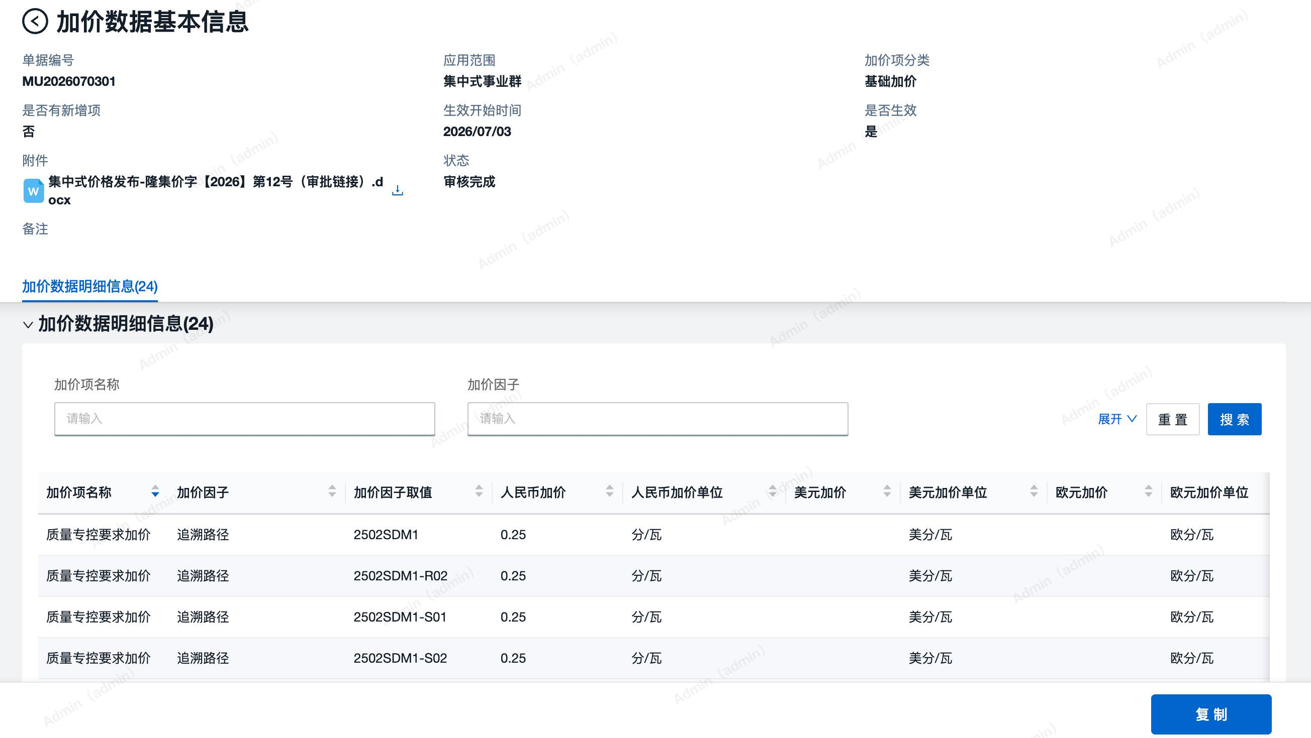
应用范围 | 加价项分类 | 生效开始时间 | 是否生效 | 加价项名称 | 加价因子 | 加价因子取值 | 加价 | 加价单位
 | 基础加价 | 2026-07-01 | 是 | 碳足迹加价 | 是否碳足迹 | 是 | 2.5 | 元/PC | 分/瓦
 | 基础加价 | 2026-07-01 | 是 | 质量专控要求加价 | 追溯路径 | 2502SDM1 | 0.28 | 元/PC | 分/瓦
 | 基础加价 | 2026-07-01 | 是 | 质量专控要求加价 | 追溯路径 | 2502SDM2C | 1.9 | 元/PC | 分/瓦
 | 基础加价 | 2026-07-01 | 是 | 质量专控要求加价 | 追溯路径 | SDM2F-WK | 6.17 | 元/PC | 分/瓦
 | 非标项加价 | 2026-06-20 | 是 | 防尘塞加价 | 防尘塞 | 是 | 0.09 | 元/PC | 分/瓦
 | 非标项加价 | 2026-06-20 | 是 | 连接端子加价 | 连接端子 | EVO2A | 668 | 元/PC | 分/块
 | 非标项加价 | 2026-06-20 | 是 | 连接端子加价 | 连接端子 | EVO2 | 617 | 元/PC | 分/块
 | 非标项加价 | 2026-06-20 | 是 | 运输包装方案加价 | 运输包装方案 | 加厚包装 | 0.88 | 元/PC | 分/瓦
 | 非标项加价 | 2026-06-20 | 是 | 运输包装方案加价 | 运输包装方案 | 集装箱运输 | -0.02 | 元/PC | 分/瓦
 | 非标项加价 | 2026-06-20 | 是 | 运输包装方案加价 | 运输包装方案 | 提升客户感知包装 | 0.88 | 元/PC | 分/瓦
 | 非标项加价 | 2026-06-20 | 是 | 电流分档非标加价 | 电流分档 | 中间档位按0.15A分档 | 0.04 | 元/PC | 分/瓦
 | 非标项加价 | 2026-06-20 | 是 | 电流分档非标加价 | 电流分档 | 中间档位按0.1A分档 | 0.06 | 元/PC | 分/瓦
 | 非标项加价 | 2026-06-20 | 是 | 电流分档非标加价 | 电流分档 | 中间档位按0.2A分档 | 0 | 元/PC | 分/瓦
 | 非标项加价 | 2026-06-20 | 是 | LR5-72HGD边框氧化膜不同加价 | 边框膜厚 | AA12 | 0.05 | 元/PC | 分/瓦
 | 非标项加价 | 2026-06-20 | 是 | LR5-73HGD边框氧化膜不同加价 | 边框膜厚 | AA8 | -0.06 | 元/PC | 分/瓦
 | 非标项加价 | 2026-06-20 | 是 | LR5-74HGD边框氧化膜不同加价 | 边框膜厚 | AA15 | 0.12 | 元/PC | 分/瓦
 | 非标项加价 | 2026-06-20 | 是 | LR8-66HYD互联条加价 | 互联条 | 0.8*0.25mm合金互联条 | 0.06 | 元/PC | 分/瓦
 | 非标项加价 | 2026-06-20 | 是 | LR8-67HYD互联条加价 | 互联条 | 0.6*0.25mm铜互联条 | 2.75 | 元/PC | 分/瓦

规则中心
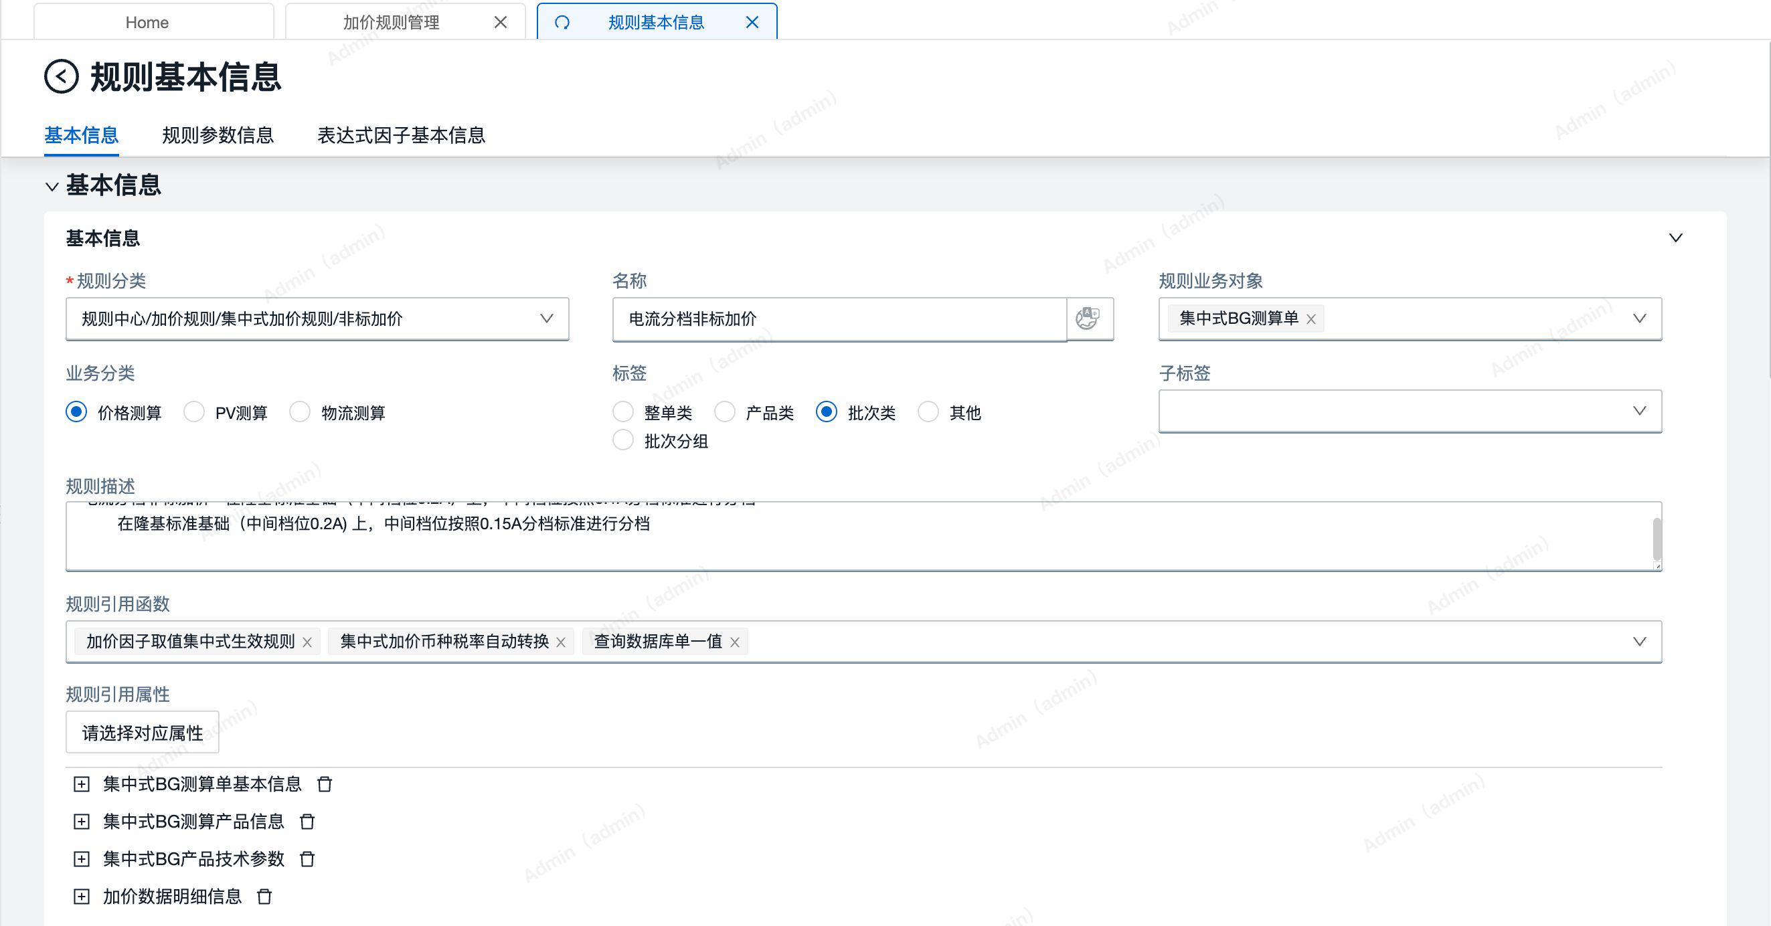
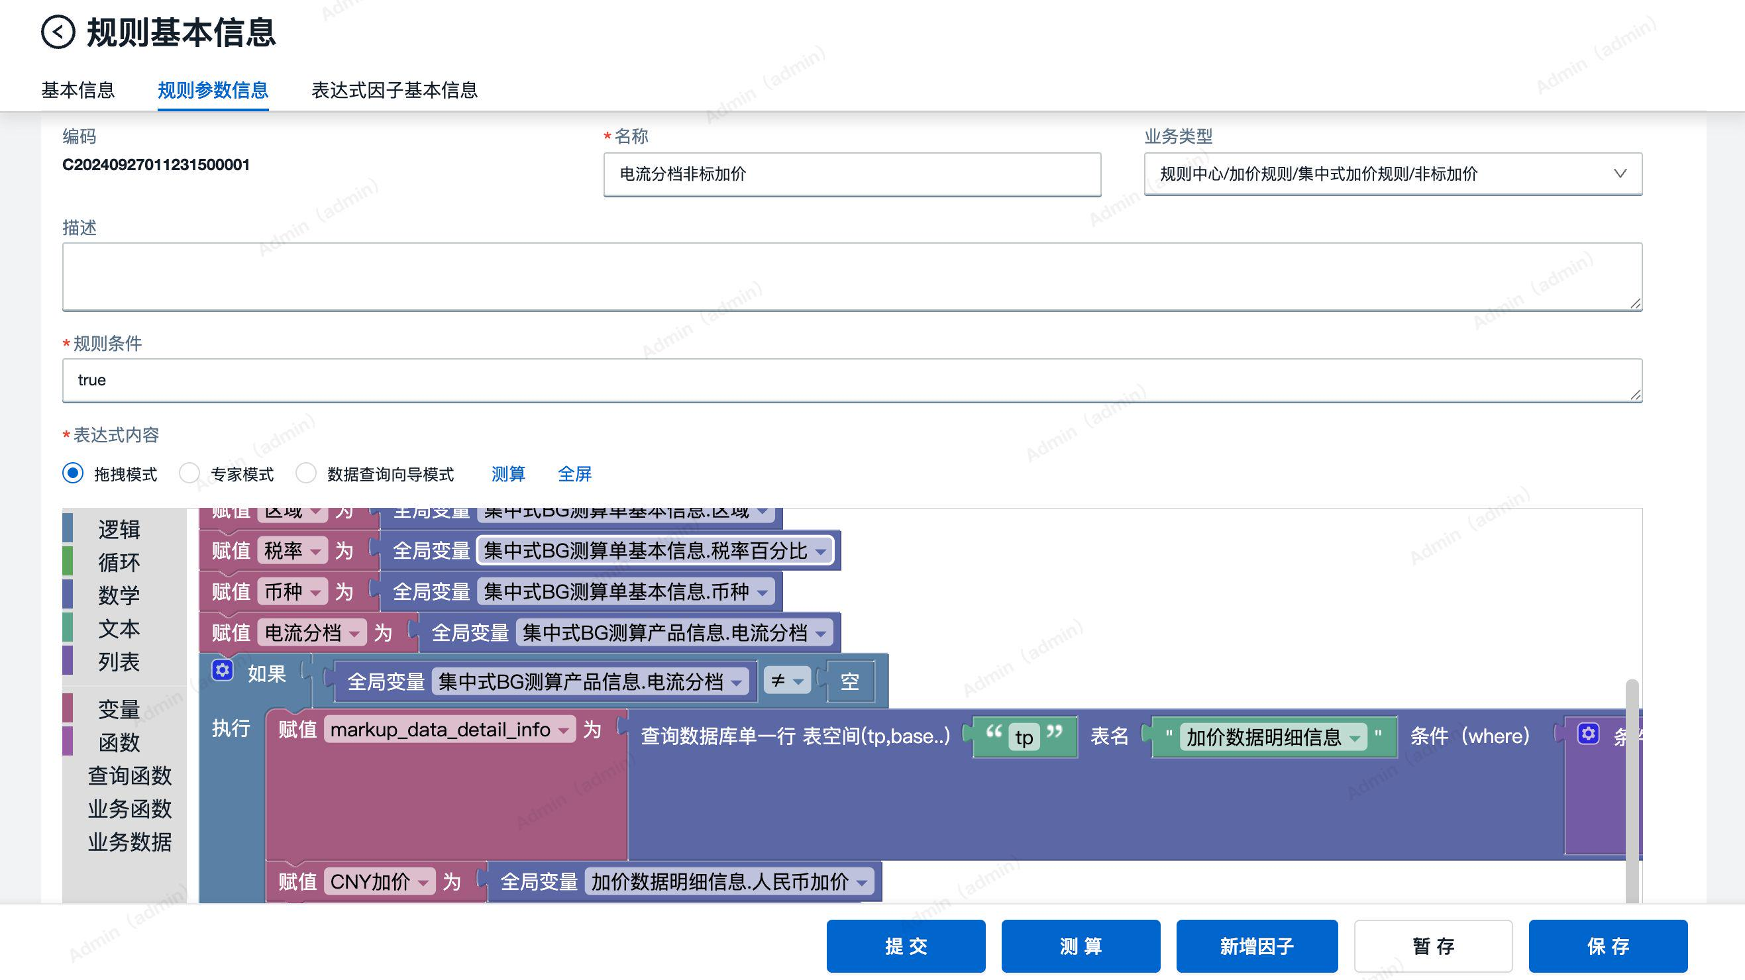
规则分类 | 业务分类 | 应用范围 | 状态 | 生效时间 | 失效时间 | 编码 | 名称 | 表达式内容模式 | 表达式内容
规则中心/加价规则/集中式加价规则/基础加价 | 价格测算 |  | 已发布 | 2024-09-26 |  | C20240927010493700001 | 质量专控加价 | 拖拽模式 | 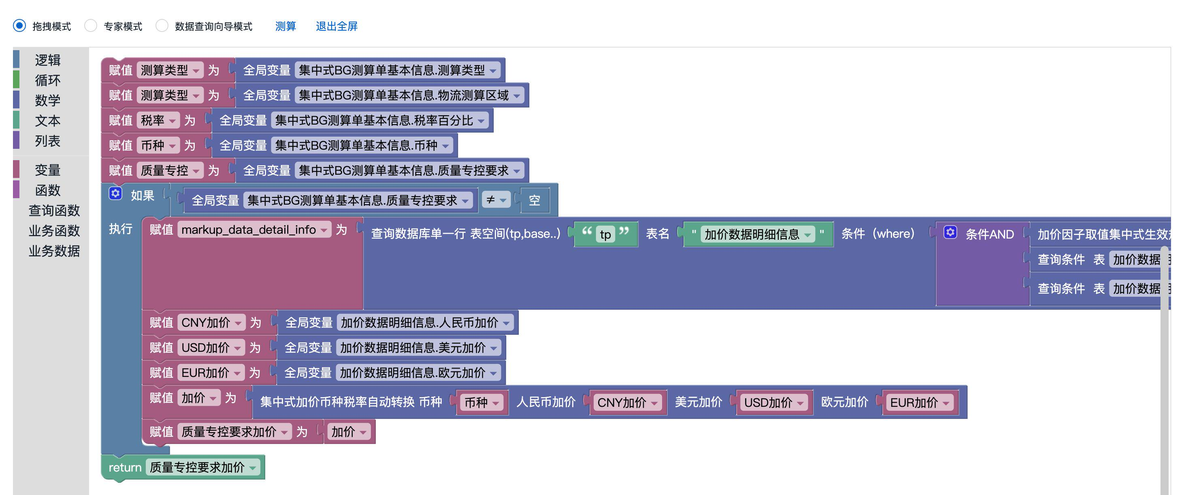
规则中心/加价规则/集中式加价规则/非标加价 | 价格测算 |  | 已发布 | 2024-09-26 |  | C20240927011231500001 | 电流分档非标加价 | 拖拽模式 | 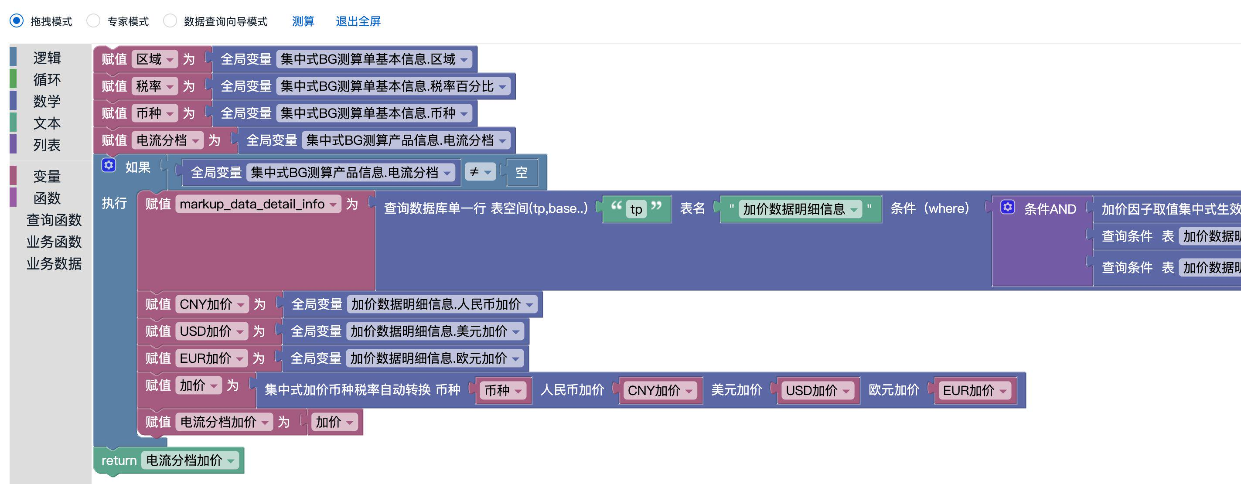
规则中心/加价规则/集中式加价规则/其他加价 | 价格测算 |  | 已发布 | 2024-09-26 |  | C20241030506180200001 | 投标服务费加价 | 专家模式 | let 总容量 = nil; let 投标服务费 = nil; let 币种 = nil; let 投标服务费加价 = nil; 总容量=集中式BG测算单基本信息.报价容量MW; 投标服务费=集中式BG测算单基本信息.投标服务费; 币种=集中式BG测算单基本信息.币种; 投标服务费加价=(投标服务费 * 100) / (总容量 * 1000000); if (币种 != '人民币' && 币种 != '欧元') { 投标服务费加价=投标服务费加价 * 通用汇率换算(币种, 'USD', nil, 集中式BG产品批次信息.批次); } return 投标服务费加价;
规则中心/加价规则/集中式加价规则/财务商务加价 | 价格测算 |  | 已发布 | 2024-09-26 |  | C20240821408204100001 | 付款方式资金成本加价 | 专家模式 | let 币种 = nil; let n = nil; let 含税单价 = nil; let 资金成本加价 = nil; 币种=集中式BG测算单基本信息.币种; n=集中式资金成本加价比例(); 含税单价=集中式BG测算产品信息.预计报价; 资金成本加价=含税单价 * 100 * n; if (币种 != '人民币' && 币种 != '欧元') { 资金成本加价=资金成本加价 * 通用汇率换算(币种, 'USD', nil, 集中式BG产品批次信息.批次); } return 资金成本加价;
规则中心/加价规则/集中式加价规则/财务商务加价 | 价格测算 |  | 已发布 | 2024-09-26 |  | C20240924608553800001 | 质保保函费用 | 专家模式 | let 币种 = nil; let 含税单价 = nil; let 质保保函金额比例 = nil; let 质保保函期限 = nil; let 质保保函加价比例 = nil; let 质保保函费用 = nil; 币种=集中式BG测算单基本信息.币种; 含税单价=集中式BG测算产品信息.预计报价; 质保保函金额比例=集中式BG测算单基本信息.质保保函金额比例; 质保保函期限=集中式BG测算单基本信息.质保保函期限月; 质保保函加价比例=保函加价比例(质保保函金额比例, 质保保函期限, 集中式BG测算单基本信息.物流测算区域); 质保保函费用=含税单价 * 100 * 质保保函加价比例; if ((币种 != 'CNY') == (币种 != 'EUR')) { 质保保函费用=质保保函费用 * 通用汇率换算(币种, 'USD', nil, 集中式BG产品批次信息.批次); } return 质保保函费用;

